10-21
 |  | 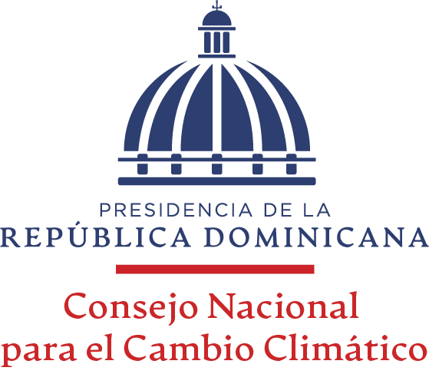

RELACIÓN DE PAGOS A PROVEEDORES AL 31/10/2021

PROVEEDOR | CONCEPTO | FACTURA NO. (NCF GUB.) | FECHA FACT. | MONTO FACTURADO | FECHA FIN FACT. | MONTO PÁG. A LA FECHA | MONTO PENDIENTE | ESTADO (Completo, Pendiente y atrasado)
BANCO CENTRAL DE LA REPUBLICA DOMINICANA | APORTE PARA LA COOPERACION INTERNACIONAL QUE ASISTIRA A LA COP26. | B1500000001 | 2021-10-13 | 750,000.00 | 2021-12-31 | 750,000.00 | 0.00 | Completo
MINISTERIO DE TURISMO | APORTE PARA LA COOPERACION INTERNACIONAL QUE ASISTIRA A LA COP26. | B1500000002 | 2021-10-28 | 1,000,000.00 | 2021-12-31 | 1,000,000.00 | 0.00 | Completo
TOTALES |  |  |  | 1,750,000.00 |  | 1,750,000.00 | 0.00

 |  | Elizabeth Darrel Perez
 |  | Analista Contable

